Лист1
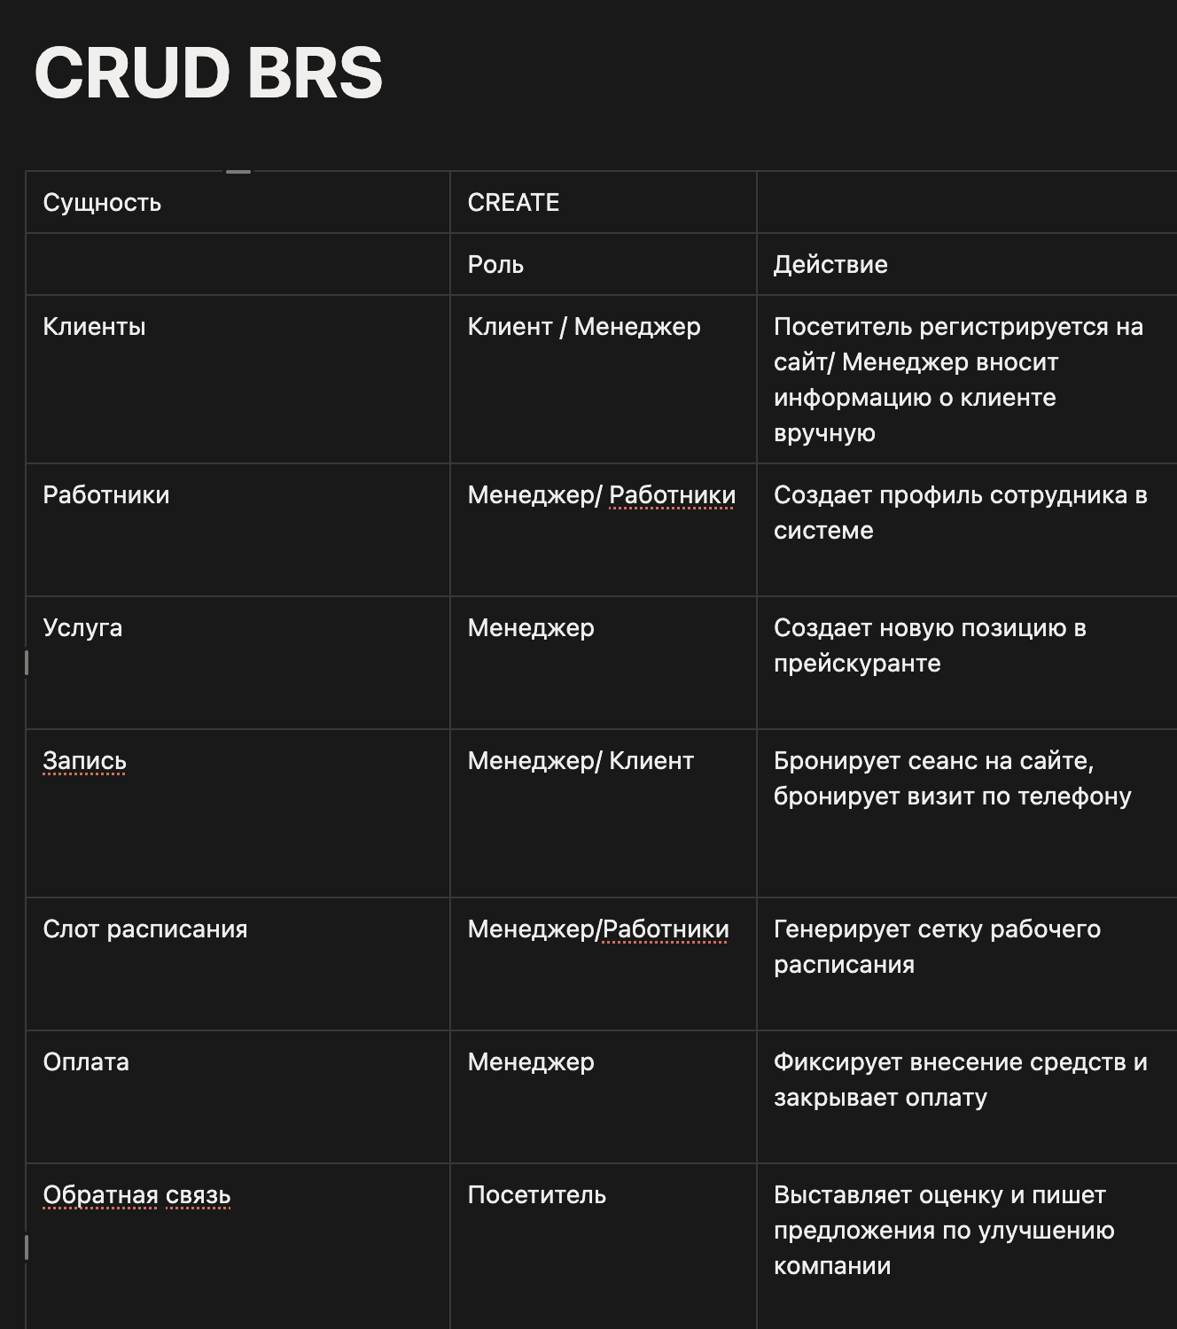
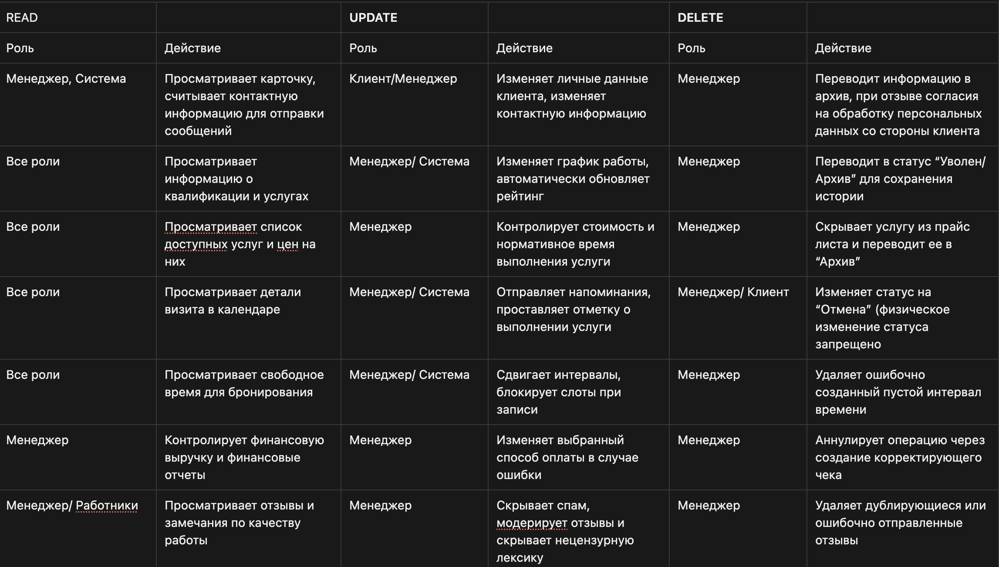

Ссылка на Notion https://app.notion.com/p/CRUD-BRS-374f8f2afe7680cc97cdedf1f8c41b0b?source=copy_link

